7674
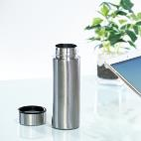
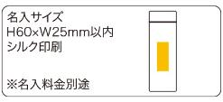
提 案 書

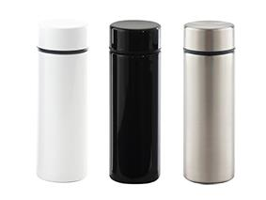
スリム真空ステンレスボトル（220ml） |  | 参考上代 | ¥1,000 | 販売価格
 |  | （税別） |  | （税別）
【JAN】 | ブラック：4562121889453・シルバー：4562121889477・ホワイト：4562121889460
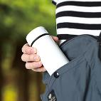 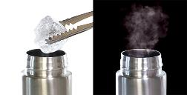 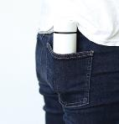 |  |  | 【商品番号】 7674-60 【本体サイズ】 φ52×155ｍｍ・146ｇ 【パッケージサイズ】 57×57×165ｍｍ・174ｇ 【個装形態】 化粧箱入 【色・柄】 ブラック・ホワイト・シルバー（色指定可） 【材質】 ステンレス・ポリプロピレン・シリコン 【入数】 60 【商品説明】 真空二重構造で保冷・保温性に優れた ステンレスミニボトル 【備考】 容量：220ｍｌ

